BON DE COMMANDE ETE 2020
 |  | BON DE COMMANDE ÉTÉ 2020

 |  |  |  | Commande 3 plateaux minimum
 | DEMANDEUR
Raison Sociale |  |  |  | Adresse de Livraison
Nom
Téléphone
E-Mail
 |  |  |  | Adresse de Facturation
Date de
Livraison

Heure de |  |  |  | Commande la veille avant 11h00
Livraison
Quantité | Description |  |  | Prix Unitaire HT | Total HT
 | PLATEAUX SALÉS |  |  |  | - €
 | Escapade |  |  | 80.00 € | - €
 | Tasty |  |  | 85.00 € | - €
 | Veggie Choux |  |  | 35.00 € | - €
 | PLATEAUX SUCRÉS
 | Gourmands |  |  | 85.00 € | - €
 | Sweety |  |  | 85.00 € | - €
 | Délicatesse |  |  | 85.00 € | - €
 | Harmonie |  |  | 45.00 € | - €
 | Summer |  |  | 100.00 € | - €

 |  |  |  |  | - €
 |  |  |  |  | - €
 | DIVERS

 | La cave
 | Eau de source 50cl |  |  | 1.50 € | - €
 | Vittel 100cl |  |  | 2.50 € | - €
 | Badoit verte 100cl |  |  | 2.50 € | - €
 | Pur jus d orange 100% |  |  | 3.00 € | - €
 | Coca-cola 1,5l |  |  | 3.50 € | - €
 | Coca-cola zero 1,5l |  |  | 3.50 € | - €
 | Champagne PMR |  |  | 22.00 € | - €
 | Bordeaux Pichon Le Roc |  |  | 12.00 € | - €
 | Mas de la Source Blanc |  |  | 12.00 € | - €
 | Mas de la Source rouge |  |  | 12.00 € | - €

 | Livraison installation AVANT 18H00 |  |  | 35.00 € | - €
 | Livraison installation APRES 18H00 |  |  | 45.00 € | - €
 | Livraison dimanche et jour férié |  |  | 50.00 € | - €
Sous-Total 1 | - € |  |  | Sous-Total 2 | - €
Tva 10% | - € |  |  | *Tva 20% | - €
 |  |  |  | Total HT | - €
*Produit sur un site utilisant tous les allergènes majeurs |  |  |  | Total TTC | - €
 |  |  | cgv
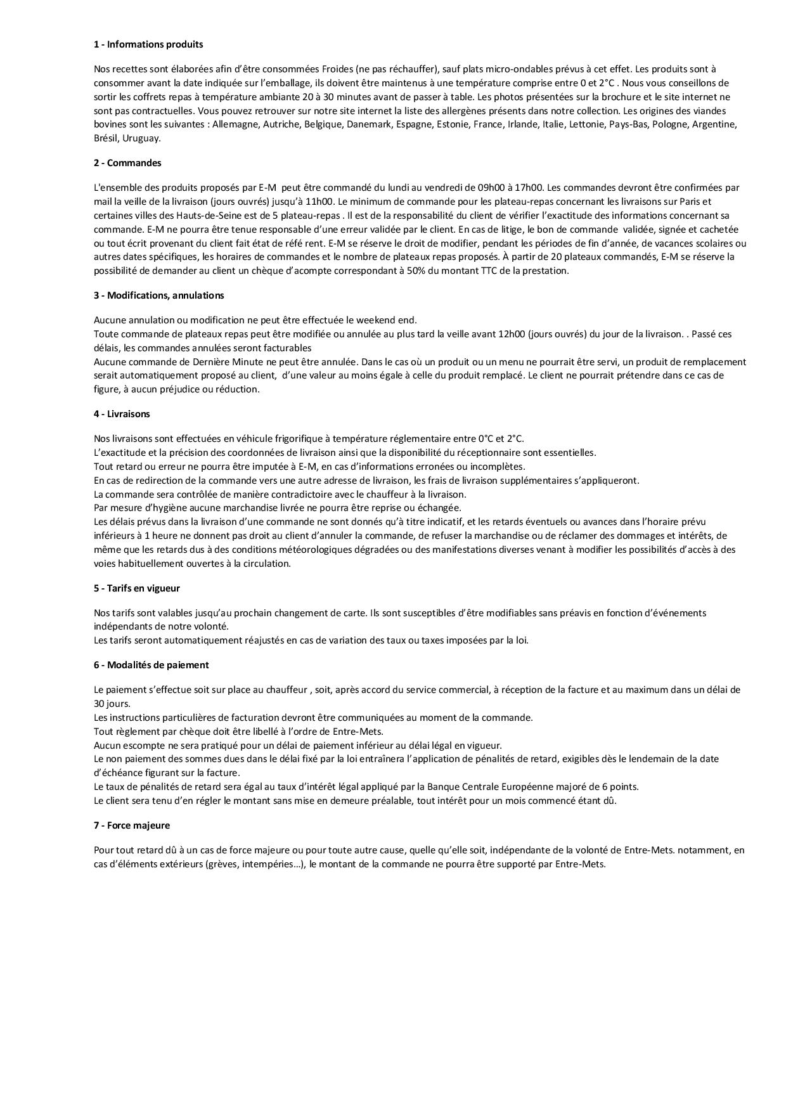

Fait à Boulogne Billancourt le 22/04/2020

